상품제안서
밸류엠 8P 일체형 미니 도킹보조배터리 5000mAh | 상품코드: S25427

 |  |  |  |  |  |  | 02-713-8555 | www.synergygift.co.kr
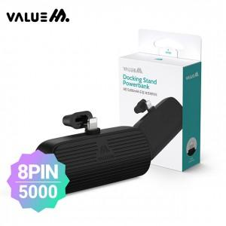

【상세/제작정보】

【인쇄/포장옵션】 | 레이저 / 포장지포장

【공급단가】 | 수량 | 50~ | 100~ | 500~ | 1,000~ | 2,000~
*VAT별도 | 단가 | 5,200원 | 5,080원 | 4,920원 | 4,680원 | 4,520원

【상품 URL】 | https://www.synergygift.co.kr:443/src/goods_detail.php?gdno=25427

